７・８
７ 事業の活用イメージ図
イメージ図
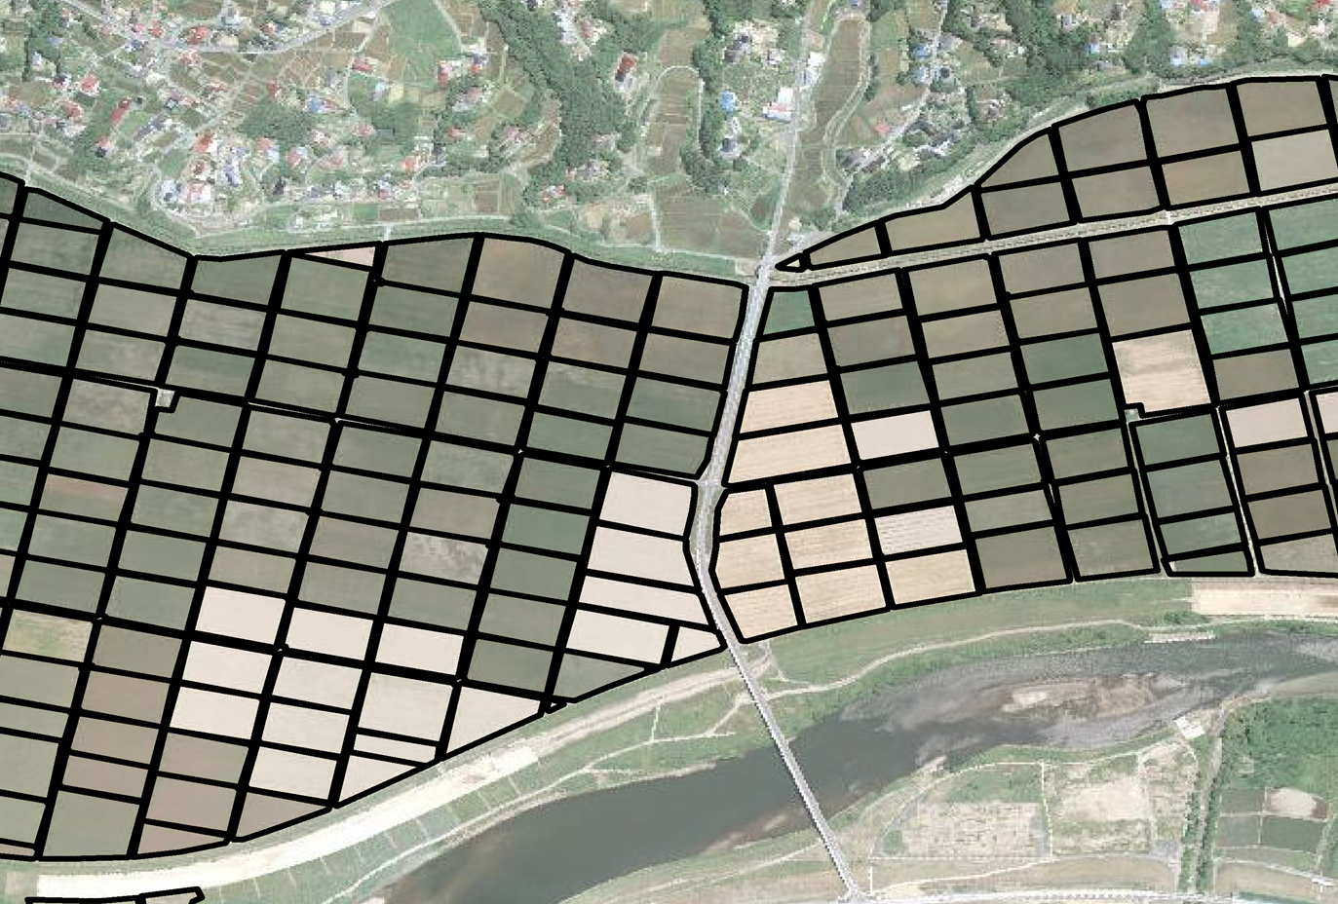
実施内容が分かるような図とし、必要な資料を添付すること

（注）
１．ハード事業における、集約化や大区画化の違いが わかるように作成すること。
２．事業種類の区別がわかるように作成すること。
３．各筆の面積は、一覧表等を作成し、受益面積が確認できるようにすること。（別紙４）
４．実績報告としては、以下の書類が必須となります。
①工事した工種ごとに数量が把握できる資料
②工事前、中、後の状況が分かる写真
③面積等がわかるほ場の平面図
④機械や人の作業時間がわかる日報（自力施工の場合）
⑤資材やリース機械等の各種領収書（自力施工の場合）
⑥外注した場合は、外注内容が分かる請書及び契約書
また、工種によっては、上記書類の他に必要な書類等がある場合があります。
会計検査院の検査対象事業なので、書類は５年間保管となります。

②
①
⑦
③
④

⑧
⑤

⑥

（注）１ ハード事業における集約化加算や大区画化加算の対象農地が分かるように記載すること（例えば、ハード事業を行う農地にイメージ図上で番号を振り、その番号と集約化加算・大区画化加算との対応関係を示した凡例を付けるなど）。
２ ハード事業の実施年度が複数年に及ぶ場合には、年度ごとに農地を枠線の色を変えるなど、どの年度にどの農地を整備するか分かるようにすること。

８ 事業実施前後の受益農業者の経営状況
No. | 事業実施前 |  |  |  | No. | 事業実施後
 | 農業者の名称 | 担い手か否か | 経営面積 |  |  | 農業者の名称 | 担い手か否か | 経営面積
 |  |  |  | うち地区内 |  |  |  |  | うち地区内
1 | ○○ ○○ | ○ | ha | ha | 1 | ◇◇ ◇◇ | ○ | ha | ha
2 | （株）△△ファーム | ○ | ha | ha | 2 | ●●組合 | ○ | ha | ha
… | … | … | … | … | … | … | … | … | …
Ａ | □□ □□ | × | ha | ha | Ｂ | ■■ ■■ | ○ | ha | ha
計 | Ａ 名 |  | ha | ha | 計 | Ｂ 名 |  | ha | ha
（注）１ 地区内で経営している農業者の数に応じて、適宜行を追加すること。なお、事業実施前の農業者の数（Ａ名）と実施後の農業者の数（Ｂ名）は一致している必要はない。
２ 「担い手か否か」の欄には、その農業者が実施要領第２第２号で規定する担い手に該当する場合には「○」を、該当しない場合には「×」を記載すること。
３ 「経営面積」の欄には、地区外も含めた、各農業者の経営面積を記載すること。「うち地区内」の欄には、各農業者の経営面積のうちハード事業の実施区域内の部分の面積を記載すること。なお、「うち地区内」の欄の合計の面積は、地区の受益面積と一致させること。

